Задание3
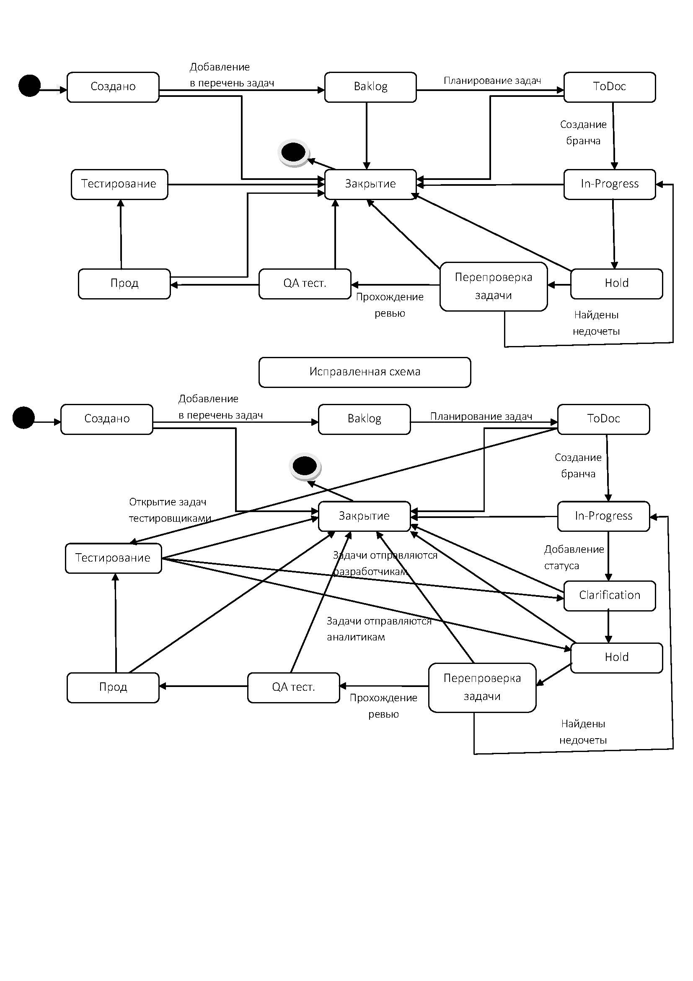
Задание №3 Продактоунер Василий решил законфигурить workflowв JiRAна своём новом проекте. Инженер поддержки получил следующую задачу: • При заведении новой задачи она кладётся в Backlog • При планировании спринта задачи переводятся в ToDoс добавлением ссылки на спринт • При создании бранча для задачи статус переводится в In-Progress • В любой момент задача может встать на Hold • После завершения работы другой разработчик перепроверяют задачу • Если найдены замечания или недочеты, то задача возвращается в предыдущий статус • После прохождения ревью задача проверяется QA-специалистом на тестовой среде • После проверки на тестовой среде задача деплоится на прод, где команда тестирования вновь проверяет задачу • После этого задача закрывается • В любой момент времени можно закрыть задачу После того, как JiRA-инженер начал работу, ему пришли следующие правки: • «Аналитики жалуются, что разработчики кидают задачи в Hold на их команду для утонения. Добавьте статус Clarification исключительно для команды разработки!» • «Тестеры немного лютуют и хотят реопать задачи! Причем потом задача либо вешается в работу на разработчика, либо на аналитика» Помогите инженеру протестировать данное workflow

 | Создано | Backlog | ToDoc | In-Progress | Clarificftion | Hold | QF тест | Прод | Тест | Закрытие
Создано
Backlog
ToDoc
In-Progress
Clarificftion
Hold
QF тест
Прод
Тест
Закрытие

Всего кейсов | 90
Позитивные | 22
Негативные | 68

